5月菜單 (美編)
員林國小 115年 5月菜單
臺 灣
臺 灣
本公司 豬肉 「原料原產地(台灣)」
本公司 豬肉 「原料原產地(台灣)」
  員林國小-冠成115年5月菜單 |  |  |  |  |  |  |  |  |  |  |  |  |  | 營養師:蕭涵
 |  |  |  |  |  |  |  |  |  |  |  |  |  | 衛管人員：黃彥誠
本公司 豬肉 「原料原產地(台灣)」
星期一 |  |  |  | 星期二 |  |  |  | 星期三 |  |  |  | 星期四 |  |  |  | 星期五
  |  |  |  |  |  |  |  |  |  |  |  |  |  |  |  | 2026-05-01
 |  |  |  |  |  |  |  |  |  |  |  |  |  |  |  |  勞動節停餐
有任何建議都歡迎提出
請踴躍訂購 冠成食品工廠
本月提供魚類產品
食用請小心魚刺

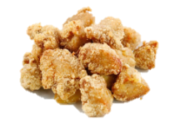

+香腸
鹽酥香香雞
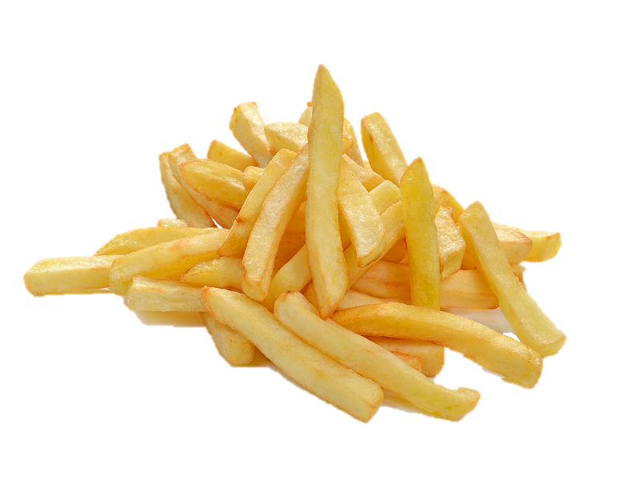
2026-05-04 |  |  |  | 2026-05-05 |  |  |  | 2026-05-06 |  |  |  | 2026-05-07 |  |  |  | 2026-05-08
白米飯 |  |  |  | 糙米飯 |  |  |  | 白米飯 |  |  |  | 地瓜飯 |  |  |  | 肉醬義大利麵
芝麻豬排 |  |  |  | BBQ烤雞排 |  |  |  |  |  |  |  | 涮涮肉 |  |  |  | 醬汁白菜鮮魚(海)-申請
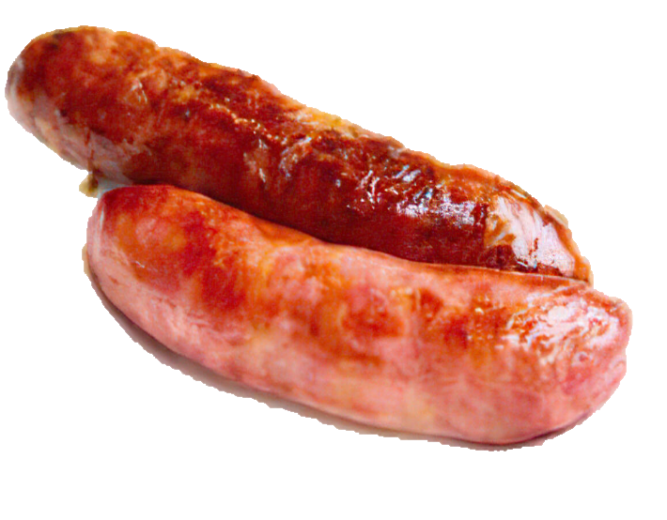
蝦蝦蒸蛋(海) |  |  |  | 筍片海茸 |  |  |  | 大溪滷黑豆干(豆) |  |  |  | 炫烤翅小腿 |  |  |  | 海苔薯條(加炸)
豆皮高麗菜(豆) |  |  |  | 日式蘿蔔燉肉 |  |  |  | 鮮筍肉絲 |  |  |  | 清甜洋蔥炒蛋 |  |  |  | 彩椒肉片
深色蔬菜 |  |  |  | 淺色蔬菜 |  |  |  | 深色蔬菜 |  |  |  | 淺色蔬菜 |  |  |  | 深色蔬菜
冬瓜湯 |  |  |  | 味噌豆腐湯(豆) |  |  |  | 紫菜小魚乾湯(海) |  |  |  | 玉米濃湯(芡) |  |  |  | 菇菇蛋花湯

+旋風雞塊
熱量: | 691.2 | 脂肪： | 22 | 熱量: | 700.4 | 脂肪： | 22 | 熱量: | 702.6 | 脂肪： | 23 | 熱量: | 735 | 脂肪： | 22.5g | 熱量: | 707.1 | 脂肪： | 23.5
醣類： | 96.5 | 蛋白質： | 26.8 | 醣類： | 98.5 | 蛋白質： | 27.1 | 醣類： | 97 | 蛋白質： | 26.9 | 醣類： | 103 | 蛋白質： | 26.8g | 醣類： | 97 | 蛋白質： | 26.9
2026-05-11 |  |  |  | 2026-05-12 |  |  |  | 2026-05-13 |  |  |  | 2026-05-14 |  |  |  | 2026-05-15
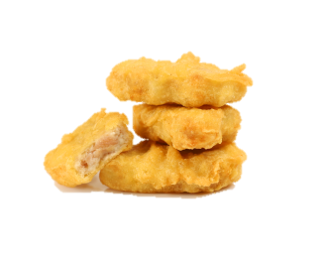
黃金炸雞排
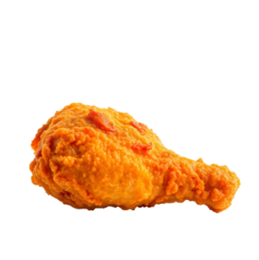
白米飯 |  |  |  | 五穀飯 |  |  |  | 白米飯 |  |  |  | 地瓜飯 |  |  |  | 熱炒咖哩炒飯
米血鴨丁(加) |  |  |  | 古早味滷肉 |  |  |  |  |  |  |  | 醬燒大排 |  |  |  | 泰式魷魚豆腐(海豆)-申請
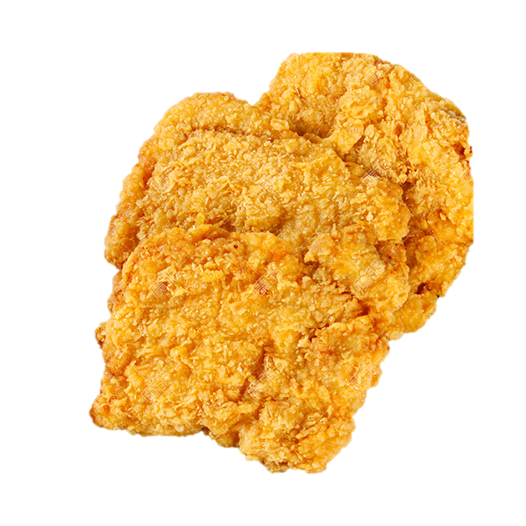
港式蘿蔔糕(冷) |  |  |  | 筍絲寬粉 |  |  |  | 五香肉燥(豆醃) |  |  |  | 香滷海帶豆干(豆) |  |  |  | 醬燒小肉包(冷)
茄汁滑蛋豆腐(豆) |  |  |  | 碳烤雞翅 |  |  |  | 紅絲炒蛋 |  |  |  | 五香滷蛋 |  |  |  | 香酥雞腿(炸)
深色蔬菜 |  |  |  | 淺色蔬菜 |  |  |  | 深色蔬菜 |  |  |  | 淺色蔬菜 |  |  |  | 深色蔬菜
大黃瓜貢丸湯(加) |  |  |  | 紅豆甜甜湯 |  |  |  | 海芽菇菇湯 |  |  |  | 薑絲紫菜湯 |  |  |  | 白菜蛋花湯+豆漿

+胖胖果
熱量: | 691.2 | 脂肪： | 22 | 熱量: | 698.6 | 脂肪： | 23 | 熱量: | 725.8 | 脂肪： | 25 | 熱量: | 739.7 | 脂肪： | 24.9 | 熱量: | 695.8 | 脂肪： | 23
醣類： | 96.5 | 蛋白質： | 26.8 | 醣類： | 95.5 | 蛋白質： | 27.4 | 醣類： | 97.5 | 蛋白質： | 27.7 | 醣類： | 99.1 | 蛋白質： | 29.8 | 醣類： | 95.5 | 蛋白質： | 26.7
2026-05-18 |  |  |  | 2026-05-19 |  |  |  | 2026-05-20 |  |  |  | 2026-05-21 |  |  |  | 2026-05-22
黃金炸魚排
白米飯 |  |  |  | 胚芽飯 |  |  |  | 白米飯 |  |  |  | 地瓜飯 |  |  |  | 夜市鐵板麵
碳香豬排 |  |  |  | 黃金咖哩雞 |  |  |  |  |  |  |  | 吮指炸雞腿(炸) |  |  |  | 板烤雞排
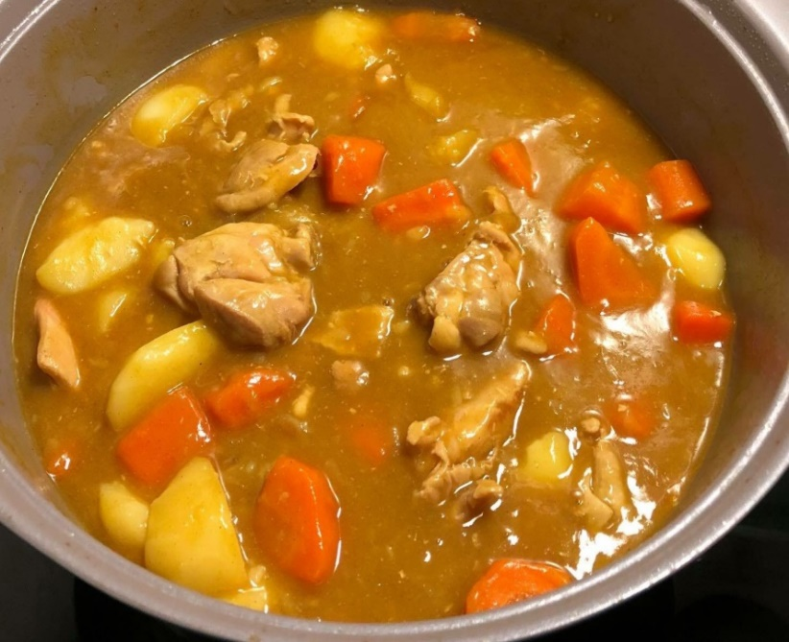
芝麻海帶根 |  |  |  | 沙茶豬血鍋 |  |  |  | 鐵板洋蔥豬柳 |  |  |  | 日式蒸蛋 |  |  |  | 芋泥包(冷)
蝦仁絲瓜滑蛋麵線(海) |  |  |  | 豬肉鍋貼X2(加) |  |  |  | 阿婆滷蛋 |  |  |  | 蘿蔔燉肉 |  |  |  | 客家小炒(豆)
深色蔬菜 |  |  |  | 淺色蔬菜 |  |  |  | 深色蔬菜 |  |  |  | 淺色蔬菜 |  |  |  | 深色蔬菜
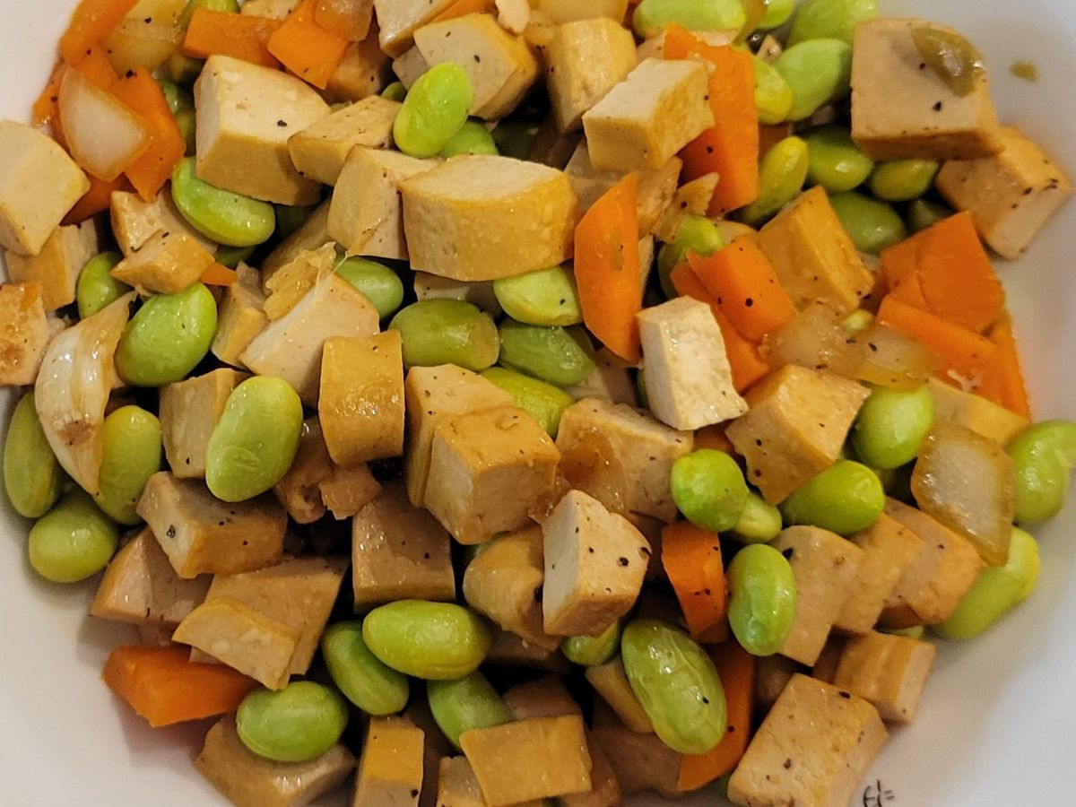

蘿蔔湯 |  |  |  | 玉米蛋花湯 |  |  |  | 柴香高麗菜湯 |  |  |  | 味噌豆腐湯(豆) |  |  |  | 筍菇湯

+地瓜QQ球
熱量: | 690.8 | 脂肪： | 22 | 熱量: | 693.6 | 脂肪： | 22 | 熱量: | 707.1 | 脂肪： | 23.5 | 熱量: | 698.6 | 脂肪： | 23 | 熱量: | 701.8 | 脂肪： | 23
醣類： | 97 | 蛋白質： | 26.2 | 醣類： | 97 | 蛋白質： | 26.9 | 醣類： | 97 | 蛋白質： | 26.9 | 醣類： | 95.5 | 蛋白質： | 27.4 | 醣類： | 97 | 蛋白質： | 26.7
2026-05-25 |  |  |  | 2026-05-26 |  |  |  | 2026-05-27 |  |  |  | 2026-05-28 |  |  |  | 2026-05-29
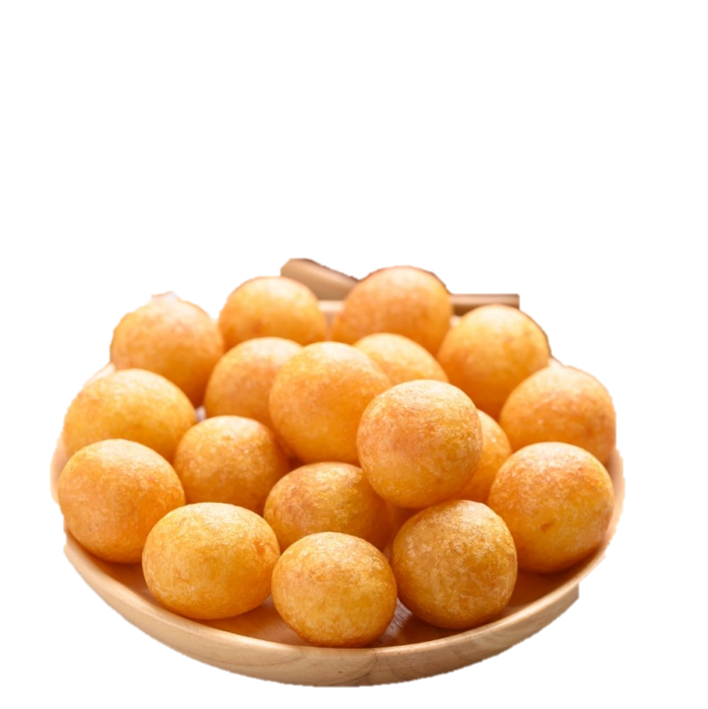
香酥雞翅
白米飯 |  |  |  | 紫米飯 |  |  |  | 白米飯 |  |  |  | 地瓜飯 |  |  |  | 古早味肉燥拌飯
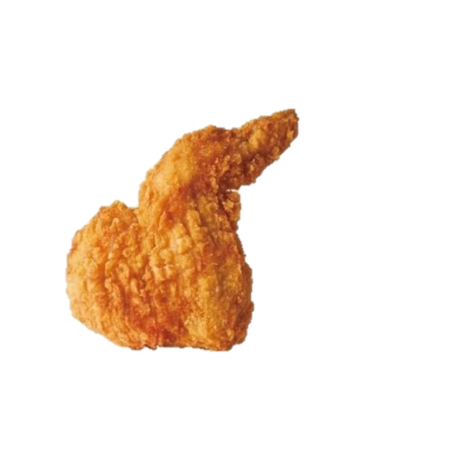
BBQ烤雞腿 |  |  |  | 白菜鮮魚寬粉鍋(海)-申請 |  |  |  |  |  |  |  | 板烤雞排 |  |  |  | 醬汁豬排
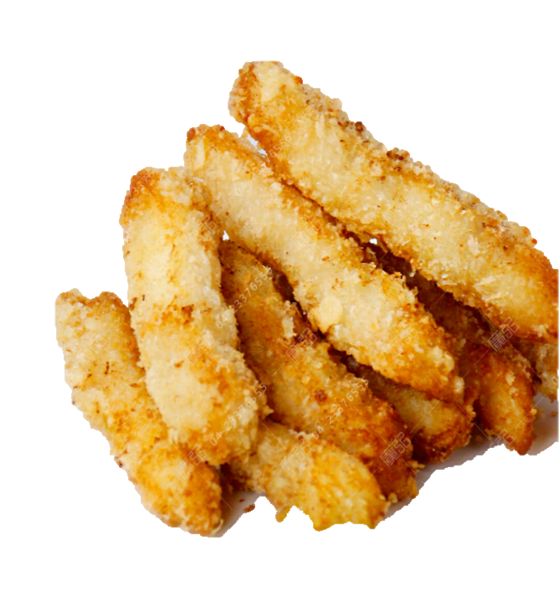
刺瓜肉片 |  |  |  | 起司洋芋青花菜 |  |  |  | 番茄炒歐姆蛋 |  |  |  | 干丁玉米毛豆仁(豆) |  |  |  | 小瓜炒菇
阿婆滷蛋 |  |  |  | BBQ烤翅小腿 |  |  |  | 醬汁嫩豆腐(豆) |  |  |  | 壽喜燒肉 |  |  |  | 香酥魚塊X2(海加炸)
深色蔬菜 |  |  |  | 淺色蔬菜 |  |  |  | 深色蔬菜 |  |  |  | 淺色蔬菜 |  |  |  | 深色蔬菜
鮮菇肉絲湯 |  |  |  | 綠豆薏仁湯 |  |  |  | 筍片湯 |  |  |  | 豬血湯(醃) |  |  |  | 紫菜味噌湯

熱量: | 686.3 | 脂肪： | 21.5 | 熱量: | 693.6 | 脂肪： | 22 | 熱量: | 707.1 | 脂肪： | 23.5 | 熱量: | 698.6 | 脂肪： | 23 | 熱量: | 698.6 | 脂肪： | 23
醣類： | 97 | 蛋白質： | 26.2 | 醣類： | 97 | 蛋白質： | 26.9 | 醣類： | 97 | 蛋白質： | 26.9 | 醣類： | 95.5 | 蛋白質： | 27.4 | 醣類： | 95.5 | 蛋白質： | 27.4

5月菜單
臺 灣
本公司 豬肉 「原料原產地(台灣)」
員林國小-冠成115年5月菜單 |  |  |  |  |  |  |  |  |  |  |  |  |  | 營養師:蕭涵
 |  |  |  |  |  |  |  |  |  |  |  |  |  | 衛管人員：黃彥誠
本公司 豬肉 「原料原產地(台灣)」
星期一 |  |  |  | 星期二 |  |  |  | 星期三 |  |  |  | 星期四 |  |  |  | 星期五
 |  |  |  |  |  |  |  |  |  |  |  |  |  |  |  | 2026-05-01
 |  |  |  |  |  |  |  |  |  |  |  |  |  |  |  | 勞動節停餐

2026-05-04 |  |  |  | 2026-05-05 |  |  |  | 2026-05-06 |  |  |  | 2026-05-07 |  |  |  | 2026-05-08
白米飯+香腸 |  |  |  | 糙米飯 |  |  |  | 白米飯 |  |  |  | 地瓜飯 |  |  |  | 肉醬義大利麵
芝麻豬排 |  |  |  | BBQ烤雞排 |  |  |  | 鹽酥香香雞(炸) |  |  |  | 涮涮肉 |  |  |  | 醬汁白菜鮮魚(海)-申請
蝦蝦蒸蛋(海) |  |  |  | 筍片海茸 |  |  |  | 大溪滷黑豆干(豆) |  |  |  | 炫烤翅小腿 |  |  |  | 海苔薯條(加炸)
豆皮高麗菜(豆) |  |  |  | 日式蘿蔔燉肉 |  |  |  | 鮮筍肉絲 |  |  |  | 清甜洋蔥炒蛋 |  |  |  | 彩椒肉片
深色蔬菜 |  |  |  | 淺色蔬菜 |  |  |  | 深色蔬菜 |  |  |  | 淺色蔬菜 |  |  |  | 深色蔬菜
冬瓜湯 |  |  |  | 味噌豆腐湯(豆) |  |  |  | 紫菜小魚乾湯(海) |  |  |  | 玉米濃湯(芡) |  |  |  | 菇菇蛋花湯

熱量: | 691.2 | 脂肪： | 22 | 熱量: | 700.4 | 脂肪： | 22 | 熱量: | 702.6 | 脂肪： | 23 | 熱量: | 735 | 脂肪： | 22.5g | 熱量: | 707.1 | 脂肪： | 23.5
醣類： | 96.5 | 蛋白質： | 26.8 | 醣類： | 98.5 | 蛋白質： | 27.1 | 醣類： | 97 | 蛋白質： | 26.9 | 醣類： | 103 | 蛋白質： | 26.8g | 醣類： | 97 | 蛋白質： | 26.9
2026-05-11 |  |  |  | 2026-05-12 |  |  |  | 2026-05-13 |  |  |  | 2026-05-14 |  |  |  | 2026-05-15
白米飯+旋風雞塊 |  |  |  | 五穀飯 |  |  |  | 白米飯 |  |  |  | 地瓜飯 |  |  |  | 熱炒咖哩炒飯
米血鴨丁(加) |  |  |  | 古早味滷肉 |  |  |  | 黃金炸雞排(炸) |  |  |  | 醬燒大排 |  |  |  | 泰式魷魚豆腐(海豆)-申請
港式蘿蔔糕(冷) |  |  |  | 筍絲寬粉 |  |  |  | 五香肉燥(豆醃) |  |  |  | 香滷海帶豆干(豆) |  |  |  | 醬燒小肉包(冷)
茄汁滑蛋豆腐(豆) |  |  |  | 碳烤雞翅 |  |  |  | 紅絲炒蛋 |  |  |  | 五香滷蛋 |  |  |  | 香酥雞腿(炸)
深色蔬菜 |  |  |  | 淺色蔬菜 |  |  |  | 深色蔬菜 |  |  |  | 淺色蔬菜 |  |  |  | 深色蔬菜
大黃瓜貢丸湯(加) |  |  |  | 紅豆甜甜湯 |  |  |  | 海芽菇菇湯 |  |  |  | 薑絲紫菜湯 |  |  |  | 白菜蛋花湯+豆漿

熱量: | 691.2 | 脂肪： | 22 | 熱量: | 698.6 | 脂肪： | 23 | 熱量: | 725.8 | 脂肪： | 25 | 熱量: | 739.7 | 脂肪： | 24.9 | 熱量: | 695.8 | 脂肪： | 23
醣類： | 96.5 | 蛋白質： | 26.8 | 醣類： | 95.5 | 蛋白質： | 27.4 | 醣類： | 97.5 | 蛋白質： | 27.7 | 醣類： | 99.1 | 蛋白質： | 29.8 | 醣類： | 95.5 | 蛋白質： | 26.7
2026-05-18 |  |  |  | 2026-05-19 |  |  |  | 2026-05-20 |  |  |  | 2026-05-21 |  |  |  | 2026-05-22
白米飯+胖胖果 |  |  |  | 胚芽飯 |  |  |  | 白米飯 |  |  |  | 地瓜飯 |  |  |  | 夜市鐵板麵
碳香豬排 |  |  |  | 黃金咖哩雞 |  |  |  | 黃金炸魚排(海炸)-申請 |  |  |  | 吮指炸雞腿(炸) |  |  |  | 板烤雞排
芝麻海帶根 |  |  |  | 沙茶豬血鍋 |  |  |  | 鐵板洋蔥豬柳 |  |  |  | 日式蒸蛋 |  |  |  | 芋泥包(冷)
蝦仁絲瓜滑蛋麵線(海) |  |  |  | 豬肉鍋貼X2(加) |  |  |  | 阿婆滷蛋 |  |  |  | 蘿蔔燉肉 |  |  |  | 客家小炒(豆)
深色蔬菜 |  |  |  | 淺色蔬菜 |  |  |  | 深色蔬菜 |  |  |  | 淺色蔬菜 |  |  |  | 深色蔬菜
蘿蔔湯 |  |  |  | 玉米蛋花湯 |  |  |  | 柴香高麗菜湯 |  |  |  | 味噌豆腐湯(豆) |  |  |  | 筍菇湯

熱量: | 690.8 | 脂肪： | 22 | 熱量: | 693.6 | 脂肪： | 22 | 熱量: | 707.1 | 脂肪： | 23.5 | 熱量: | 698.6 | 脂肪： | 23 | 熱量: | 701.8 | 脂肪： | 23
醣類： | 97 | 蛋白質： | 26.2 | 醣類： | 97 | 蛋白質： | 26.9 | 醣類： | 97 | 蛋白質： | 26.9 | 醣類： | 95.5 | 蛋白質： | 27.4 | 醣類： | 97 | 蛋白質： | 26.7
2026-05-25 |  |  |  | 2026-05-26 |  |  |  | 2026-05-27 |  |  |  | 2026-05-28 |  |  |  | 2026-05-29
白米飯+地瓜QQ球 |  |  |  | 紫米飯 |  |  |  | 白米飯 |  |  |  | 地瓜飯 |  |  |  | 古早味肉燥拌飯
BBQ烤雞腿 |  |  |  | 白菜鮮魚寬粉鍋(海)-申請 |  |  |  | 香酥雞翅(炸) |  |  |  | 板烤雞排 |  |  |  | 醬汁豬排
刺瓜肉片 |  |  |  | 起司洋芋青花菜 |  |  |  | 番茄炒歐姆蛋 |  |  |  | 干丁玉米毛豆仁(豆) |  |  |  | 小瓜炒菇
阿婆滷蛋 |  |  |  | BBQ烤翅小腿 |  |  |  | 醬汁嫩豆腐(豆) |  |  |  | 壽喜燒肉 |  |  |  | 香酥魚塊X2(海加炸)
深色蔬菜 |  |  |  | 淺色蔬菜 |  |  |  | 深色蔬菜 |  |  |  | 淺色蔬菜 |  |  |  | 深色蔬菜
鮮菇肉絲湯 |  |  |  | 綠豆薏仁湯 |  |  |  | 筍片湯 |  |  |  | 豬血湯(醃) |  |  |  | 紫菜味噌湯

熱量: | 686.3 | 脂肪： | 21.5 | 熱量: | 693.6 | 脂肪： | 22 | 熱量: | 707.1 | 脂肪： | 23.5 | 熱量: | 698.6 | 脂肪： | 23 | 熱量: | 698.6 | 脂肪： | 23
醣類： | 97 | 蛋白質： | 26.2 | 醣類： | 97 | 蛋白質： | 26.9 | 醣類： | 97 | 蛋白質： | 26.9 | 醣類： | 95.5 | 蛋白質： | 27.4 | 醣類： | 95.5 | 蛋白質： | 27.4

